Presentación
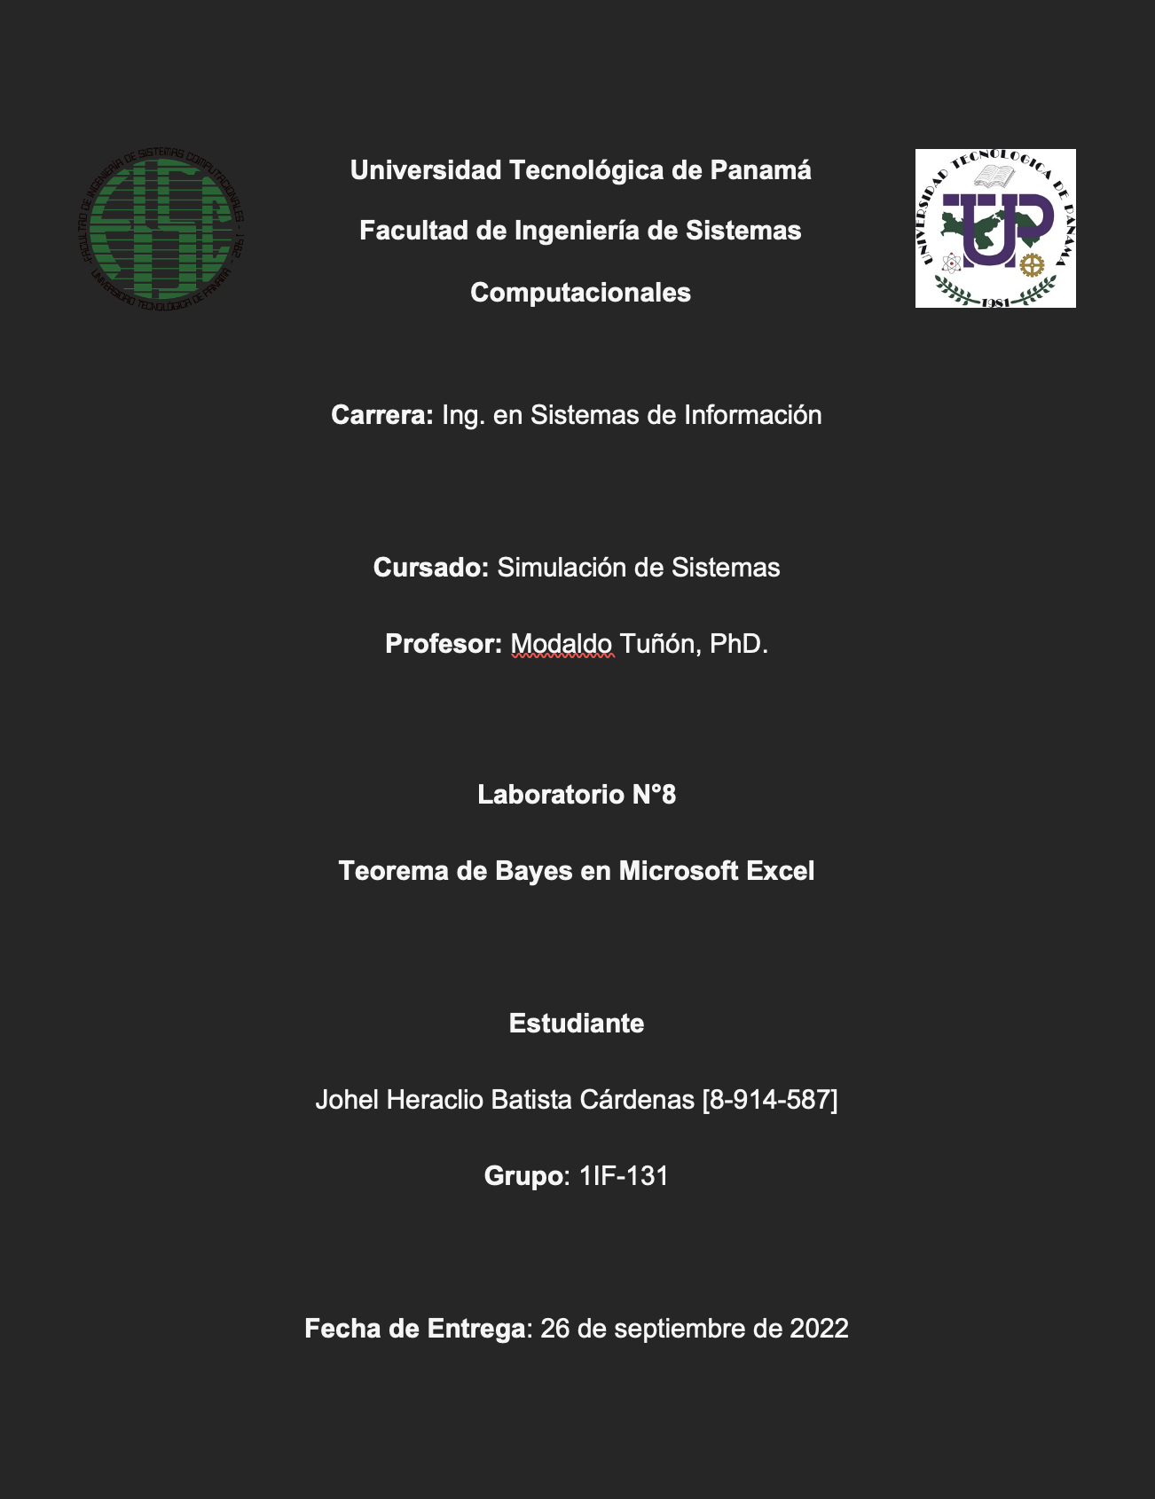

Consigna
Consigna del Problema

Se conoce que en enero del año 2022, a nivel mundial existió una fuerte oleada del SARS-COV 2, causante de la enfermedad COVID-19 con la variante Ómicron B.A.1. en la que se conoce tuvo una prevalencia del 0,34% en la población (Calculada en 4.2 millones de habitantes) de la República de Panamá.
Para esto, el Ministerio de Salud realizaba testeos masivos con Antígenos, con una fiabilidad de prueba del 85% ante la nueva variante, pero a su vez puede fallar el 12% de las veces.
Por lo que se desea realizar un análisis a posteriori para conocer ¿Cuántos verdaderos enfermos hubo?, así como ¿Cuántos falsos enfermos se dieron producto del test de Antígenos?

Restricciones de la Consigna
Restricciones de la Consigna

1- A partir de los datos analizados se puede establecer que el Test de Antígenos aplicado por el Ministerio de Salud de la República de Panamá, tiene una eficacia muy baja en la detección del COVID-19, de aproximadamente el 85%.
2- Se reconoce que esta capacidad de detección fue mermada producto de las mutaciones que se dieron en la proteína Espiga en la variante Ómicron B.A.1 que era la prevalente en Panamá hacia el mes de enero del año 2022, donde existió una ola masiva de contagios de SARS-COV2.
3- Se supone que el Ministerio de Salud de la República de Panamá aplicó este Test de Antígenos a los 4.2 millones de habitantes que se aproxima existen en dicho país, durante el periodo del mes de enero del 2022, lo que es un supuesto generalista, ya que es muy poco probable que así haya sido en realidad.

Datos
 | Positivos (+) | Negativos (-) | Total | P(Salud) | P( + | Salud) | P( - | Salud)
Enfermos (E) | 12137 | 2141 | 14278 | 0.34% | 85.00% | 15.00%
Sanos (S) | 502287 | 3683432 | 4185719 | 99.66% | 12.00% | 88.00%
Totales | 514424 | 3685573 | 4199997
Incidencia de la Enfermedad: P(E) = 0.34%
Diagnósticos Correctos de Enfermos P(E | E) = 85%
Diagnósticos Incorrectos de Sanos P( + | S) = 12%
P(Test) | 12.25% | 87.75%

P (E | Test) | 2.36% | 0.06%
P (S | Test) | 97.64% | 99.94%

Gráficos
Comparativa entre Individuos Enfermos (E) que se realizaron el test y su resultado fue negativo (Falso Negativo), entre los Individuos Enfermos (E) que se hicieron el test y su resultado fue positivo (Verdadero Positivo) | Comparativa entre Individuos Sanos (S) que se realizaron el test y su resultado fue negativo (Verdadero Positivo), entre los Individuos Sanos (S) que se hicieron el test y su resultado fue positivo (Verdadero Negativo)

Individuos Enfermos (E)
 | Enfermos (E)
Positivos (+) | 12137
Negativos (-) | 2141
Individuos Sanos (S)
 | Sanos (S)
Positivos (+) | 502287
Negativos (-) | 3683432

Enfermos (E)
P( + | Salud) | 85.00%
P( - | Salud) | 15.00%
Sanos (S)
P( + | Salud) | 12.00%
P( - | Salud) | 88.00%

Comparación de las Probabilidades Condicionadas entre que un Diagnóstico de los Enfermos (E) y Sanos (S) sean acertados (Ya sean positivos o negativos) en concordancia con su estado de salud.

Análisis del Consultor
Análisis del Consultor Epidemiológico

1- A partir de la incidencia aproximada de la enfermedad, se puede establecer que la probabilidad de que el test de un individuo sea positivo es del 12.25%, mientras que la probabilidad de que el test sea negativo es del 87.75%.
2- Efectuando , podemos establecer que la posibilidad de que un individuo Enfermo tenga un resultado Positivo en el test de Antígenos es del 85.00%, mientras que pueda tener un falso negativo es del 15%.
3- De igual manera, con la población de individuos sanos, se puede establecer una probabilidad condicionada de que al este hacerse un test existe un 12.00% de probabilidad de que el mismo salga positivo, aunque no esté infectado del virus, mientras que en el caso contrario existe un 88.00% de probabilidades de que su test salga negativo, no estando infectado del virus.
4- Es posible obtener del análisis de la probabilidad condicionada entre que un individuo Enfermo obtenga el resultado esperado (+) en el test de antígenos, lo que nos genera una probabilidad del 2.36% de que se genere un verdadero positivo, mientras que en el caso contrario; hay una probabilidad del 0.06% del que se dé un falso negativo.
5- De un total de 514,424 individuos cuyo resultado es positivo en la prueba, podemos establecer que 12,137 estarían verdaderamente enfermos, lo que equivale al 2.36% de los testeos, mientras que los 502,287 individuos restantes, que equivaldrían al 97.64%, estarían sanos.
6- También es posible establecer de igual forma, que de un total de 3,685,573 individuos, el 0.04% de ellos que se realizó la prueba, generó un falso negativo, ya que en realidad sí estarían enfermos; mientras que el 99.96% restante que se realizó la prueba, habrían generado un falso positivo, ya que serían individuos individuos sanos.

